Compreender Dados do Diagrama
Organograma – Suplemento de Visualização de Dados
Saiba como utilizar as colunas de dados neste exemplo de Organograma.
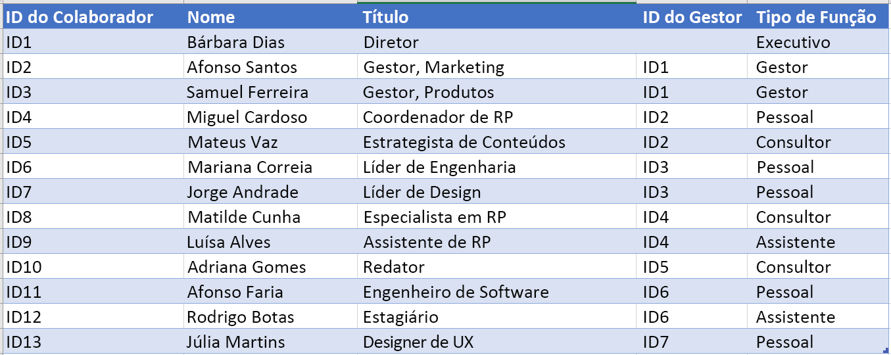
ID do Colaborador
Os valores nesta coluna devem identificar exclusivamente o Colaborador. Por exemplo, 1,2,3… ou S100, S101, D501, D502, etc. Este é um campo obrigatório.

Nome
Nome do colaborador.

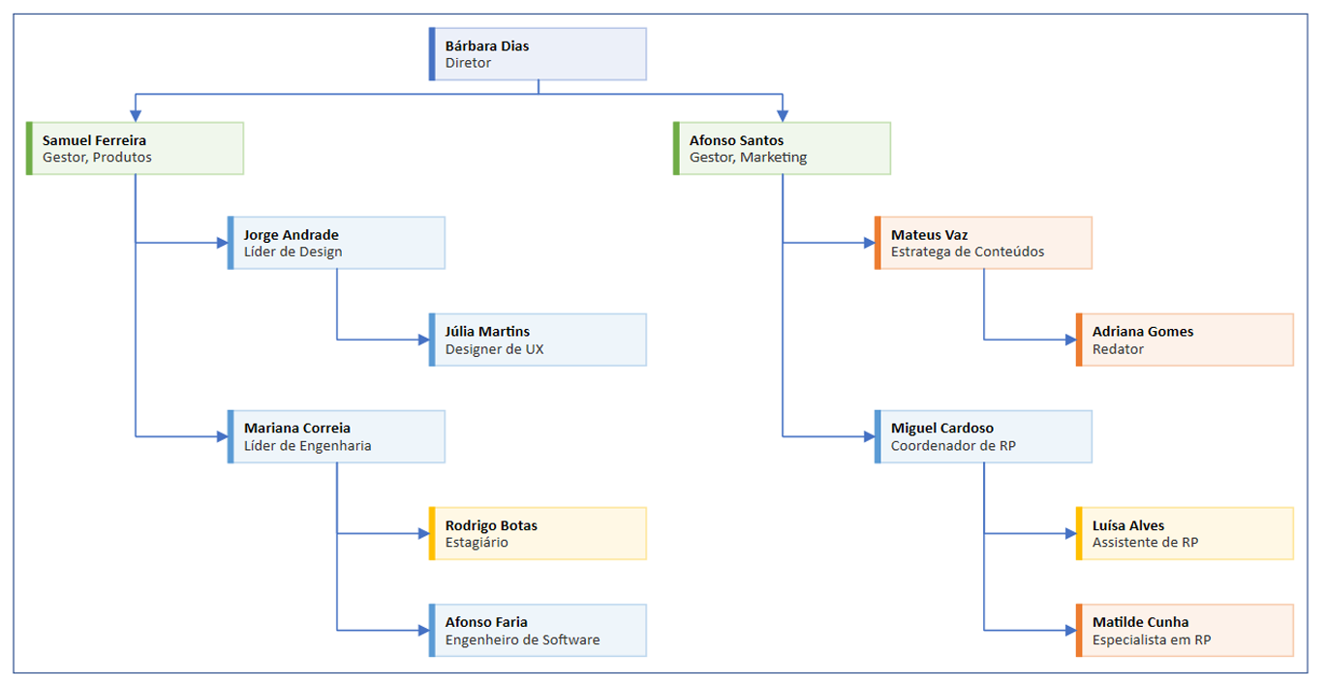
Título
Cargo do colaborador na organização. ID da pessoa a quem este indivíduo reporta. Por exemplo, os dados de exemplo indicam "ID1" no campo ID do Gestor para as duas pessoas que reportam diretamente ao Executivo.

ID do Gestor
ID da pessoa a quem este indivíduo reporta. Por exemplo, os dados de exemplo indicam "ID1" no campo ID do Gestor para as duas pessoas que reportam diretamente ao Executivo.

Vamos começar >
Tipo de Função
Adicione palavras-chave para o tipo de função nesta coluna. Esta coluna contém uma lista das cores predefinidas no Visio. Recomendado: selecione um valor de tipo de função a partir dos valores disponíveis na lista pendente.

Avaliação do Visio
Quer editar o diagrama no Visio?
Experimente o Visio (Plano 1/Plano 2) gratuitamente!
Experimentar agora

